상품제안서
비온뒤첫소금 800ml 대용량 구운천일염 | 상품코드: F03135

 |  |  |  |  |  | 02-412-0044 | www.easy1.co.kr
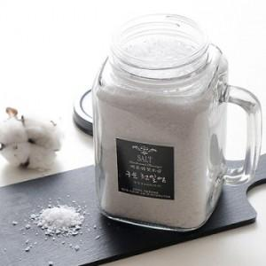

【상세/제작정보】 | -천일염,함초,마늘,시금치,톳,복분자,강황,홍삼,블루베리 중 랜덤 또는 선택가능. - 종이스티커 제작, 부착비 무료 방수스티커100원 - 기본상자무료

【인쇄/포장옵션】 | 스티커 / 종이케이스

【공급단가】 | 수량 | 100~ | 500~ | 1,000~ | 3,000~
*VAT별도 | 단가 | 4,390원 | 4,230원 | 4,060원 | 3,900원

【상품 URL】 | https://dev.easy1.co.kr:443/src/goods_detail.php?gdno=3135

